Sheet1
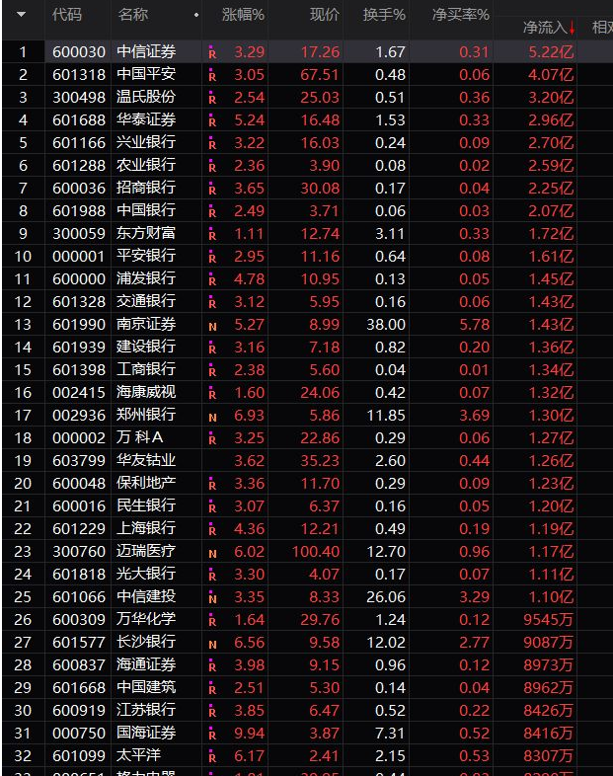

三只松鼠 | 腾讯
良品铺子

anta
李宁
波司登

汾酒
茅台

2020-02
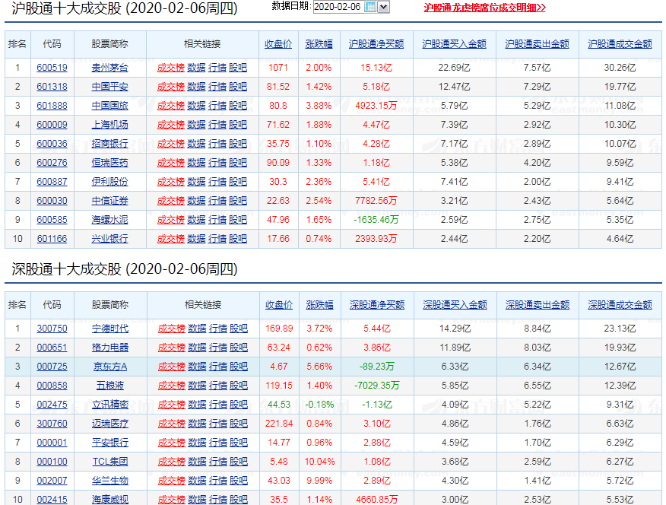
成交量
日期 | 沪市成交量(亿） | 深市成交量(亿） | 沪深成交总额 | 创业板成交量(亿) | 沪股通(亿） | 深股通(亿） | 共流入 | 主力净流入 | 外资流向
2020-02-06 | 3585.83 | 5548.56 | 9134.39 | 1992 | 75.29 | 60.57 | 135.86 |  | http://data.eastmoney.com/hsgt/top10.html
2020-02-07 | 3623.84 | 5672.01 | 9295.85 | 2065.43 | 2.81 | -8.85 | -6.04 |  | 指数成交额及涨跌幅
2020-02-11 | 3029.57 | 4830.69 | 7860.26 | 1663.13 | 21.64 | 3.21 | 24.85 |  | http://quote.eastmoney.com/center/hszs.html
2020-02-12 | 2975.34 | 4925.45 | 7900.79 | 735.98 | 25.72 | 17.14 | 42.86
2020-02-13 | 3345.26 | 5365.85 | 8711.11 | 751.85 | 17.77 | 15.37 | 33.14
2020-02-14 | 3080.8 | 5048.92 | 8129.72 | 739.26 | 35.88 | 34.2 | 70.08
2020-02-17 | 3670.14 | 5701.89 | 9372.03 | 782.93 | 43.65 | 39.15 | 82.8
2020-02-18 | 3749.99 | 6249.48 | 9999.47 | 768.7 | -23.58 | -2.95 | -26.53
2020-02-19 | 3813.31 | 6574.84 | 10388.15 | 820.16 | 34.3 | 29.94 | 64.24
2020-02-20 | 4137.61 | 6546.65 | 10684.26 | 2318.46 | 23.66 | 46.43 | 70.09
2020-02-21 | 4451 | 7260 | 11711 | 2659 | -8.82 | 27.36 | 18.54
2020-02-24 | 4516.01 | 7704.58 | 12220.59 | 2263.59 | -36.99 | -22.56 | -59.55
2020-02-25 | 5131.29 | 9021.87 | 14153.16 | 3203 | -19.37 | 1.78 | -17.59
2020-02-26 | 4953.41 | 8173.49 | 13126.9 | 2757 | -4.33 | -35.04 | -39.37
2020-02-27 | 3960 | 6546 | 10506 | 2267 | -9.87 | -0.71 | -10.58
2020-02-28 | 4327 | 6968 | 11295 | 2402 | -23.24 | -1.02 | -24.26

上涨下跌情况 |  |  |  |  |  |  |  | 创业板数据
日期 | 上涨个数 | 下跌个数 | 涨停个数 | 跌停个数 | 涨停占比 | 跌停占比 |  | http://quote.eastmoney.com/zs399006.html
2020-02-06 | 3404 | 284 | 253 | 5 | 6.86% | 0.14%
2020-02-07 | 2244 | 1391 | 189 | 6 | 5.20% | 0.17%
2020-02-11 | 1402 | 2233 | 78 | 39 | 2.15% | 1.07%
2020-02-12 | 3143 | 502 | 127 | 1 | 3.48% | 0.03%
2020-02-13 | 799 | 2922 | 63 | 7 | 1.69% | 0.19%
2020-02-14 | 1678 | 1881 | 70 | 9 | 1.97% | 0.25% |  | 基金类别
2020-02-17 | 3684 | 84 | 187 | 16 | 4.96% | 0.42% |  | 上证50 | 沪深300 | 医疗 | 科技 | 新能车 | 消费 | 创业板 | 证券 | 中证500
2020-02-18 | 2804 | 864 | 148 | 4 | 4.03% | 0.11% |  | 1500 | 2350 | 600 | 500 | 1500 | 300 | 1100 | 1100 | 1450
2020-02-19 | 1230 | 2422 | 97 | 18 | 2.66% | 0.49% |  | 1450 | 1900 | 600 | 400 |  | 200 |  | 1500 | 7500
2020-02-20 | 3257 | 463 | 128 | 2 | 3.44% | 0.05% |  | 1600 | 1200 |  | 1300 |  | 2560 |  | 1800 | 1900
2020-02-21 | 2302 | 1279 | 109 | 2 | 3.04% | 0.06% |  |  | 5000 |  | 1200 |  | 700 |  |  | 2500
2020-02-24 | 2105 | 1576 | 173 | 4 | 4.70% | 0.11% |  |  |  |  | 300
2020-02-25 | 1104 | 2642 | 149 | 3 | 3.98% | 0.08% |  |  |  |  | 1000
2020-02-26 | 1376 | 2315 | 95 | 101 | 2.57% | 2.74%
2020-02-27 | 1872 | 1732 | 108 | 27 | 3.00% | 0.75%
2020-02-28 | 226 | 3550 | 51 | 298 | 1.35% | 7.89% |  | 4550 | 10450 | 1200 | 4700 | 1500 | 3760 | 1100 | 4400 | 13350

 |  |  |  |  |  |  |  | 45010
指数涨跌幅
类别 | 上证指数 | 涨跌幅 | 深证指数 | 涨跌幅 | 创业板 | 涨跌幅
2020-02-06 | 2866.51 | 1.72 | 10601.34 | 2.87 | 2012.25 | 3.74
2020-02-07 | 2875.96 | 0.33 | 10611.55 | 0.1 | 2015.8 | 0.8
2020-02-11 | 2901.67 | 0.39 | 10768.63 | 0.37 | 2028.44 | -0.67
2020-02-12 | 2926.9 | 0.87 | 10940.8 | 1.6 | 2085 | 2.8
2020-02-13 | 2906.07 | -0.71 | 10864.32 | 0.7 | 2064.6 | -0.99
2020-02-14 | 2917 | 0.38 | 10916.31 | 0.48 | 2069.22 | 0.22
2020-02-17 | 2983.62 | 2.28 | 11241.5 | 2.98 | 2146.18 | 3.72 | 周一
2020-02-18 | 2984.98 | 0.05 | 11306.49 | 0.58 | 2170.95 | 1.15
2020-02-19 | 2975.4 | 0.32 | 11235.6 | 0.63 | 2139.44 | -1.45
2020-02-20 | 3030.15 | 1.84 | 11509.09 | 2.43 | 2186.74 | 2.21
2020-02-21 | 3039.67 | 0.31 | 11629.7 | 1.05 | 2226.64 | 1.82
 |  | 4.8 |  | 7.67 |  | 7.45
2020-02-24 | 3031.23 | -0.28 | 11772.38 | 1.23 | 2263.97 | 1.68 | 周一
2020-02-25 | 3013.05 | -0.6 | 11856.08 | 0.71 | 2287.21 | 1.03
2020-02-26 | 2987.93 | -0.83 | 11497.55 | -3.02 | 2180.7 | -4.66
2020-02-27 | 2991 | 0.11 | 11534 | 0.32 | 2197 | 0.73
2020-02-28 | 2880 | -3.71 | 10981 | -4.8 | 2071 | -5.7
 |  | -5.31 |  | -5.56 |  | -6.92

